Φύλλο2
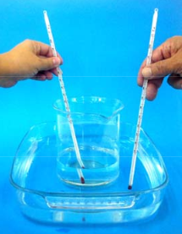
 | Θ -δοχείου (o C) | Θ -λεκάνης (οC)
0 | 23 | 67
1 | 26 | 61
2 | 29 | 55
3 | 32 | 50
4 | 34 | 47
5 | 35 | 45
6 | 36 | 44
7 | 36 | 44
8 | 36 | 43
9 | 36 | 42
10 | 36 | 42
11 | 37 | 41
12 | 37 | 41
13 | 37 | 40
14 | 38 | 40
15 | 38 | 40
16 | 39 | 40
17
18
 |  |  | Διάγραμμα Θερμοκρασίας- Χρόνου
Χρόνος (min) | Θ -δοχείου (o C) | Θ -λεκάνης (οC)

0 | 23 | 67
1 | 26 | 61
2 | 29 | 55
3 | 32 | 50
4 | 34 | 47
5 | 35 | 45
6 | 36 | 44
7 | 36 | 44
8 | 36 | 43
9 | 36 | 42
10 | 36 | 42
11 | 37 | 41
12 | 37 | 41
13 | 37 | 40
14 | 38 | 40
15 | 38 | 40
16 | 39 | 40
17
18

